String
 | java_training
 |  | src
 |  |  | bookstore
 |  |  | ph1_basic
 |  |  | ph2_oop
 |  |  | ph3_array
 |  |  | ph4_exception
 |  |  | ph5_string
 |  |  |  | StrBasic.java |  | → | new

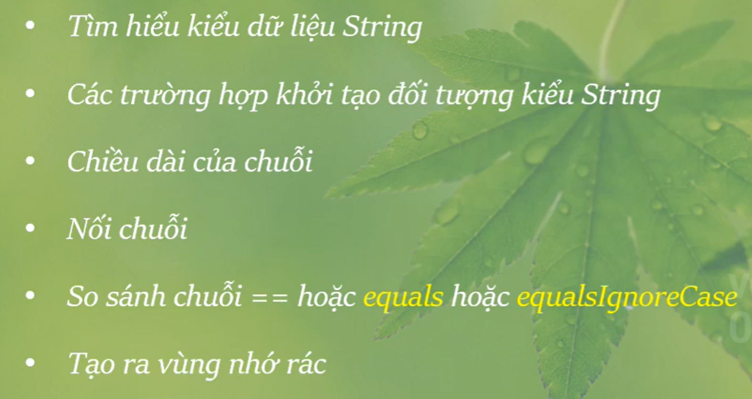

Khởi tạo đối tượng chuỗi
Có 3 cách để khởi tạo 1 đối tượng chuỗi
 | java_training\src\ph5_string\StrBasic.java
 | package ph5_string;

 | public class StrBasic {
 | public static void main(String[] args) {
 | // 001 Khởi tạo đối tượng chuỗi
 | study001();
 | }

 | // 001 Khởi tạo đối tượng chuỗi
 | public static void study001() {
 | // Case 01
 | String str1 = "JAVA is not difficult"; |  |  |  |  | → | Cách đơn giản nhất

 | // Case 02
 | String str2 = new String(); |  |  |  |  | → | Tạo đối tượng trước
 | str2 = "JAVA is not difficult"; |  |  |  |  | → | Gán giá trị

 | // Case 03
 | String str3 = new String ("JAVA is not difficult");

 | System.out.println(str1);
 | System.out.println(str2);
 | System.out.println(str3);
 | }
 | }

 | Thực thi
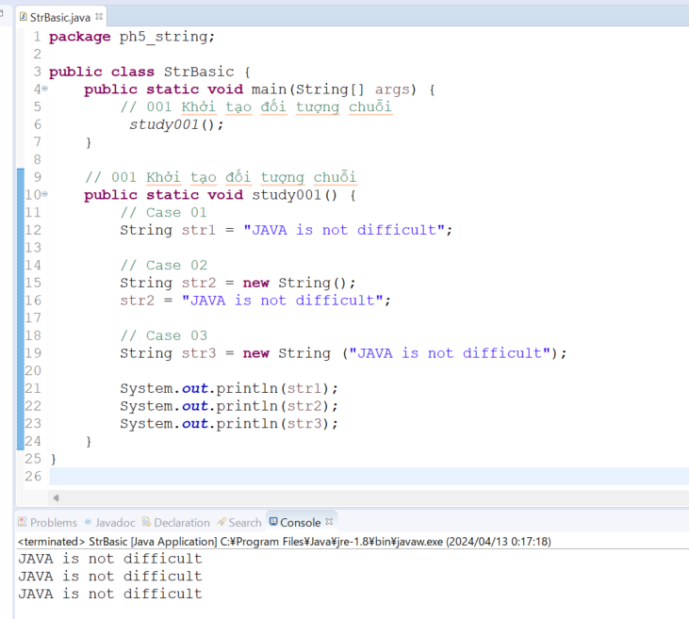

Nối chuỗi
 | java_training\src\ph5_string\StrBasic.java
 | package ph5_string;

 | public class StrBasic {
 | public static void main(String[] args) {
 | // 001 Khởi tạo đối tượng chuỗi
 | //study001();

 | // 002 Nối chuỗi
 | study002();
 | }

 | // 002 Nối chuỗi
 | public static void study002() {
 | String str1 = "JAVA";
 | String str2 = "is not difficult";
 | String str3 = str1 + " " + str2; |  |  |  |  |  | → | Cách đơn giản là dùng toán tử "+" để nối 2 hay nhiều chuỗi lại với nhau
 | String str4 = str1.concat(" ").concat(str2); //str1 + " " + str2 |  |  |  |  |  | → | str1 + " " + str2

 | // Case 01
 | System.out.println(str3);

 | // Case 02
 | System.out.println(str4);
 | }

 | // 001 Khởi tạo đối tượng chuỗi
 | public static void study001() {
 | // Case 01
 | String str1 = "JAVA is not difficult";

 | // Case 02
 | String str2 = new String();
 | str2 = "JAVA is not difficult";

 | // Case 03
 | String str3 = new String ("JAVA is not difficult");

 | System.out.println(str1);
 | System.out.println(str2);
 | System.out.println(str3);
 | }
 | }

 | Thực thi
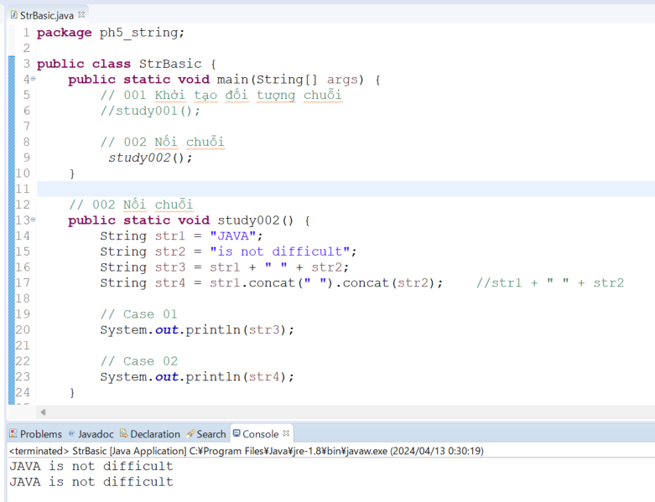

Chuyển đổi chuỗi số thành giá trị số
 | java_training\src\ph5_string\StrBasic.java
 | package ph5_string;

 | public class StrBasic {
 | public static void main(String[] args) {
 | // 001 Khởi tạo đối tượng chuỗi
 | // study001();

 | // 002 Nối chuỗi
 | // study002();

 | // 003 Chuyển đổi chuỗi số thành giá trị số
 | study003();
 | }

 | // 003 Chuyển đổi chuỗi số thành giá trị số
 | public static void study003() {
 | String str = "16";
 | System.out.println(str + 4); |  |  |  |  |  | → | Nhận được 1 chuỗi, tương ứng với việc nối 2 chuỗi lại với nhau thành 1 chuỗi duy nhất

 | int number = Integer.parseInt(str); |  |  |  |  |  | → | Chuyển chuỗi số thành số
 | System.out.println(number + 4);
 | }

 | // 002 Nối chuỗi
 | public static void study002() {
 | String str1 = "JAVA";
 | String str2 = "is not difficult";
 | String str3 = str1 + " " + str2;
 | String str4 = str1.concat(" ").concat(str2); //str1 + " " + str2

 | // Case 01
 | System.out.println(str3);

 | // Case 02
 | System.out.println(str4);
 | }

 | // 001 Khởi tạo đối tượng chuỗi
 | public static void study001() {
 | // Case 01
 | String str1 = "JAVA is not difficult";

 | // Case 02
 | String str2 = new String();
 | str2 = "JAVA is not difficult";

 | // Case 03
 | String str3 = new String ("JAVA is not difficult");

 | System.out.println(str1);
 | System.out.println(str2);
 | System.out.println(str3);
 | }
 | }

 | Thực thi
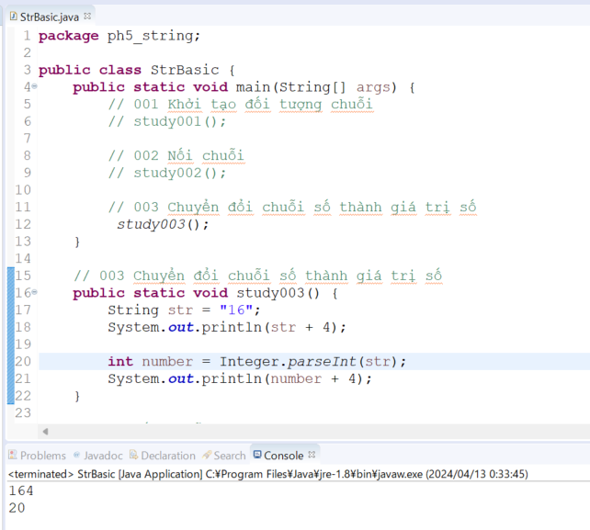

 | "==" kiểm tra xem hai biến đối tượng có tham chiếu đến cùng một vị trí bộ nhớ trong bộ nhớ hay không. Nếu hai biến đối tượng tham chiếu đến cùng một vị trí bộ nhớ, toán tử == trả về true;
 | ngược lại, nó trả về false.
 | Tuy nhiên, khi muốn so sánh giá trị của hai chuỗi trong Java, nên sử dụng phương thức equals() hoặc equalsIgnoreCase() của lớp String thay vì toán tử ==. Phương thức equals() so sánh
 | giá trị của hai chuỗi, trong khi equalsIgnoreCase() cũng làm điều đó nhưng không phân biệt chữ hoa và chữ thường.

So sánh chuỗi ==
 | java_training\src\ph5_string\StrBasic.java
 | package ph5_string;

 | public class StrBasic {
 | public static void main(String[] args) {
 | // 001 Khởi tạo đối tượng chuỗi
 | // study001();

 | // 002 Nối chuỗi
 | // study002();

 | // 003 Chuyển đổi chuỗi số thành giá trị số
 | // study003();

 | // 004 So sánh chuỗi ==
 | study004();
 | }

 | // 004 So sánh chuỗi == |  |  |  |  |  |  | → | Sẽ thực hiện so sánh vùng nhớ
 | public static void study004() {
 | // java cnhd1234
 | String str1 = "java"; // str1 = cnhd1234 |  |  |  |  |  |  | → | Khi chuỗi "java" được tạo ra thì sẽ có 1 vùng nhớ lưu trữ giá trị của chuỗi "java" này
 | String str2 = "java"; // str1 = cnhd1234
 | String str3 = "jaVa"; // str2 = asdhd1234
 | String str4 = new String("java"); // str2 = sd1234 |  |  |  |  |  |  | → | Khác địa chỉ vùng nhớ với str1

 | if(str1 == str2){ |  |  |  |  |  |  | → | Bằng
 | System.out.println("Compare str1 vs str2: " + "Equal");
 | }else{
 | System.out.println("Compare str1 vs str2: " + "Not Equal");
 | }

 | if(str1 == str3){ |  |  |  |  |  |  | → | Không bằng
 | System.out.println("Compare str1 vs str3: " + "Equal");
 | }else{
 | System.out.println("Compare str1 vs str3: " + "Not Equal");
 | }

 | if(str1 == str4){ |  |  |  |  |  |  | → | Không bằng
 | System.out.println("Compare str1 vs str4: " + "Equal");
 | }else{
 | System.out.println("Compare str1 vs str4: " + "Not Equal");
 | }
 | }

 | // 003 Chuyển đổi chuỗi số thành giá trị số
 | public static void study003() {
 | String str = "16";
 | System.out.println(str + 4);

 | int number = Integer.parseInt(str);
 | System.out.println(number + 4);
 | }

 | // 002 Nối chuỗi
 | public static void study002() {
 | String str1 = "JAVA";
 | String str2 = "is not difficult";
 | String str3 = str1 + " " + str2;
 | String str4 = str1.concat(" ").concat(str2); //str1 + " " + str2

 | // Case 01
 | System.out.println(str3);

 | // Case 02
 | System.out.println(str4);
 | }

 | // 001 Khởi tạo đối tượng chuỗi
 | public static void study001() {
 | // Case 01
 | String str1 = "JAVA is not difficult";

 | // Case 02
 | String str2 = new String();
 | str2 = "JAVA is not difficult";

 | // Case 03
 | String str3 = new String ("JAVA is not difficult");

 | System.out.println(str1);
 | System.out.println(str2);
 | System.out.println(str3);
 | }
 | }

 | Thực thi

So sánh chuỗi equals equalsIgnoreCase
 | java_training\src\ph5_string\StrBasic.java
 | package ph5_string;

 | public class StrBasic {
 | public static void main(String[] args) {
 | // 001 Khởi tạo đối tượng chuỗi
 | // study001();

 | // 002 Nối chuỗi
 | // study002();

 | // 003 Chuyển đổi chuỗi số thành giá trị số
 | // study003();

 | // 004 So sánh chuỗi ==
 | // study004();

 | // 005 So sánh chuỗi equals equalsIgnoreCase
 | study005();
 | }

 | // 005 So sánh chuỗi equals equalsIgnoreCase
 | public static void study005() {
 | String str1 = "Java.vn";
 | String str2 = "JaVa.vn";

 | System.out.println("So sánh phân biệt chữ hoa chữ thường: " +str1.equals(str2)); |  |  |  |  |  |  |  |  | → | So sánh có phân biệt chữ hoa và chữ thường. So sánh tuyệt đối, ko cần quan tâm chữ hoa chữ thường
 | System.out.println("So sánh không phân biệt hoa thường: " + str1.equalsIgnoreCase(str2)); |  |  |  |  |  |  |  |  | → | So sánh không phân biệt chữ hoa và chữ thường
 | }

 | // 004 So sánh chuỗi ==
 | public static void study004() {
 | // java cnhd1234
 | String str1 = "java"; // str1 = cnhd1234
 | String str2 = "java"; // str1 = cnhd1234
 | String str3 = "jaVa"; // str2 = asdhd1234
 | String str4 = new String("java"); // str2 = sd1234

 | if(str1 == str2){
 | System.out.println("Compare str1 vs str2: " + "Equal");
 | }else{
 | System.out.println("Compare str1 vs str2: " + "Not Equal");
 | }

 | if(str1 == str3){
 | System.out.println("Compare str1 vs str3: " + "Equal");
 | }else{
 | System.out.println("Compare str1 vs str3: " + "Not Equal");
 | }

 | if(str1 == str4){
 | System.out.println("Compare str1 vs str4: " + "Equal");
 | }else{
 | System.out.println("Compare str1 vs str4: " + "Not Equal");
 | }
 | }

 | // 003 Chuyển đổi chuỗi số thành giá trị số
 | public static void study003() {
 | String str = "16";
 | System.out.println(str + 4);

 | int number = Integer.parseInt(str);
 | System.out.println(number + 4);
 | }

 | // 002 Nối chuỗi
 | public static void study002() {
 | String str1 = "JAVA";
 | String str2 = "is not difficult";
 | String str3 = str1 + " " + str2;
 | String str4 = str1.concat(" ").concat(str2); //str1 + " " + str2

 | // Case 01
 | System.out.println(str3);

 | // Case 02
 | System.out.println(str4);
 | }

 | // 001 Khởi tạo đối tượng chuỗi
 | public static void study001() {
 | // Case 01
 | String str1 = "JAVA is not difficult";

 | // Case 02
 | String str2 = new String();
 | str2 = "JAVA is not difficult";

 | // Case 03
 | String str3 = new String ("JAVA is not difficult");

 | System.out.println(str1);
 | System.out.println(str2);
 | System.out.println(str3);
 | }
 | }

 | Thực thi
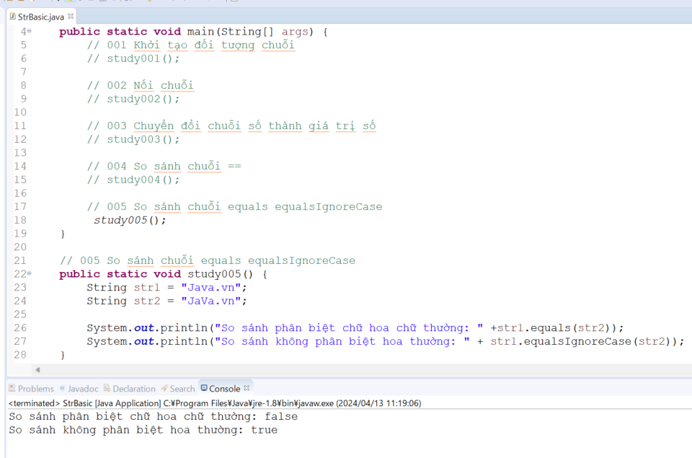

Sự dư thừa vùng nhớ
Trong Java, sự dư thừa vùng nhớ khi sử dụng lớp String có thể xảy
1. Chuỗi Literals: Khi bạn sử dụng chuỗi literals (như "hello"), mỗi lần sử dụng nó trong mã của mình, một thực thể mới của chuỗi sẽ được tạo ra trong bộ nhớ, ngay cả khi chuỗi đã được tạo trước đó.
 | Ví dụ: Trong ví dụ này, có thể có hai đối tượng String được tạo ra trong bộ nhớ, mặc dù cả hai đều chứa cùng một giá trị.
 | String str1 = "hello";
 | String str2 = "hello";

2. Chuỗi Concatenation: Khi thực hiện phép nối chuỗi sử dụng toán tử +, một số thực thể String tạm thời mới có thể được tạo ra trong quá trình này. Ví dụ:
 | String str = "hello";
 | str = str + " world"; |  |  | → | Trong trường hợp này, một thực thể mới của chuỗi được tạo ra với giá trị "hello world", sau đó tham chiếu được gán lại cho biến str.

3. Sử dụng phương thức substring(): Phương thức substring() cũng có thể tạo ra các thực thể mới của chuỗi, dù về mặt logic chúng có thể chia sẻ cùng một bộ nhớ với chuỗi gốc. Ví dụ:
 | String str = "hello world";
 | String subStr = str.substring(6); // Tạo ra một chuỗi mới "world"

Nếu như thực hiện thay đổi giá trị của str1 bao nhiêu lần thì sẽ có bấy nhiều vùng nhớ được tạo ra do đó sự dư thừa của vùng nhớ sẽ xuất hiện. Do đó khi thao tác với chuỗi mà chuỗi thay đổi liên
tục thì không nên dùng class String mà dùng class StringBuilder hoặc StringBuffer

 | java_training\src\ph5_string\StrBasic.java
 | package ph5_string;

 | public class StrBasic {
 | public static void main(String[] args) {
 | // 001 Khởi tạo đối tượng chuỗi
 | // study001();

 | // 002 Nối chuỗi
 | // study002();

 | // 003 Chuyển đổi chuỗi số thành giá trị số
 | // study003();

 | // 004 So sánh chuỗi ==
 | // study004();

 | // 005 So sánh chuỗi equals equalsIgnoreCase
 | // study005();

 | // 006 Sự dư thừa vùng nhớ
 | study006();
 | }

 | // 006 Sự dư thừa vùng nhớ
 | public static void study006() {
 | String str1 = "JAVA is not difficult"; // JAVA is not difficult abc123 |  |  |  |  |  |  |  |  | → | 1 vùng nhớ được tạo ra cho str1
 | str1 = "Android is not difficult"; // Android is not difficult 123ndg |  |  |  |  |  |  |  |  | → | Lại 1 vùng nhớ mới được tạo ra và str1 trỏ vào vùng nhớ mới này
 | str1 = "Android is easy"; // Android is easy 8293ds |  |  |  |  |  |  |  |  | → | Lại 1 vùng nhớ mới được tạo ra và str1 trỏ vào vùng nhớ mới này
 | }

 | // 005 So sánh chuỗi equals equalsIgnoreCase
 | public static void study005() {
 | String str1 = "Java.vn";
 | String str2 = "JaVa.vn";

 | System.out.println("So sánh phân biệt chữ hoa chữ thường: " +str1.equals(str2));
 | System.out.println("So sánh không phân biệt hoa thường: " + str1.equalsIgnoreCase(str2));
 | }

 | // 004 So sánh chuỗi ==
 | public static void study004() {
 | // java cnhd1234
 | String str1 = "java"; // str1 = cnhd1234
 | String str2 = "java"; // str1 = cnhd1234
 | String str3 = "jaVa"; // str2 = asdhd1234
 | String str4 = new String("java"); // str2 = sd1234

 | if(str1 == str2){
 | System.out.println("Compare str1 vs str2: " + "Equal");
 | }else{
 | System.out.println("Compare str1 vs str2: " + "Not Equal");
 | }

 | if(str1 == str3){
 | System.out.println("Compare str1 vs str3: " + "Equal");
 | }else{
 | System.out.println("Compare str1 vs str3: " + "Not Equal");
 | }

 | if(str1 == str4){
 | System.out.println("Compare str1 vs str4: " + "Equal");
 | }else{
 | System.out.println("Compare str1 vs str4: " + "Not Equal");
 | }
 | }

 | // 003 Chuyển đổi chuỗi số thành giá trị số
 | public static void study003() {
 | String str = "16";
 | System.out.println(str + 4);

 | int number = Integer.parseInt(str);
 | System.out.println(number + 4);
 | }

 | // 002 Nối chuỗi
 | public static void study002() {
 | String str1 = "JAVA";
 | String str2 = "is not difficult";
 | String str3 = str1 + " " + str2;
 | String str4 = str1.concat(" ").concat(str2); //str1 + " " + str2

 | // Case 01
 | System.out.println(str3);

 | // Case 02
 | System.out.println(str4);
 | }

 | // 001 Khởi tạo đối tượng chuỗi
 | public static void study001() {
 | // Case 01
 | String str1 = "JAVA is not difficult";

 | // Case 02
 | String str2 = new String();
 | str2 = "JAVA is not difficult";

 | // Case 03
 | String str3 = new String ("JAVA is not difficult");

 | System.out.println(str1);
 | System.out.println(str2);
 | System.out.println(str3);
 | }
 | }

